各様式の入力方法（印刷不要）
○各シートを入力する前に、必ず御確認ください。

 | ① | 「補助金交付申請兼実績報告書」について
 | ② | 「申請一覧」について
 | ③ | 「個票」について
 | ④ | 「個票」記載例（入力時の注意点）
 | ⑤ | 6か所以上の事業所について申請する場合
 | ⑥ | 「感染者等一覧」について
①「補助金交付申請兼実績報告書」について
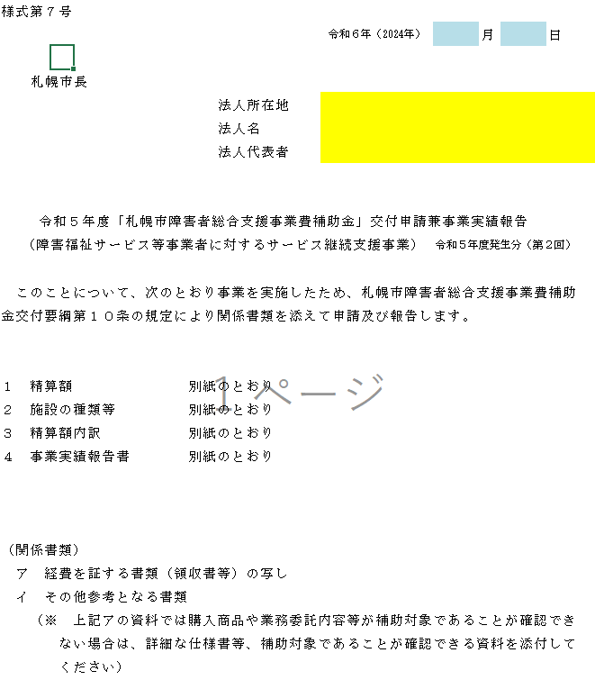

「法人」の情報を入力してください。
※「事業所」の情報ではありません。

②「申請一覧」について
寄付金、保険金その他、事業経費や損害を補填するための収入を申請する費用に充当した場合は、その金額を入力して
ください。
※上記の収入がない場合、必ず0を入力してください。
複数のサービス種別・事業所について申請する場合、サービス種別・事業所ごとに個票を作成してください。
※対応期間が複数存在する場合でも、対応期間ごとに個票を分ける必要はありません。
③「個票」について
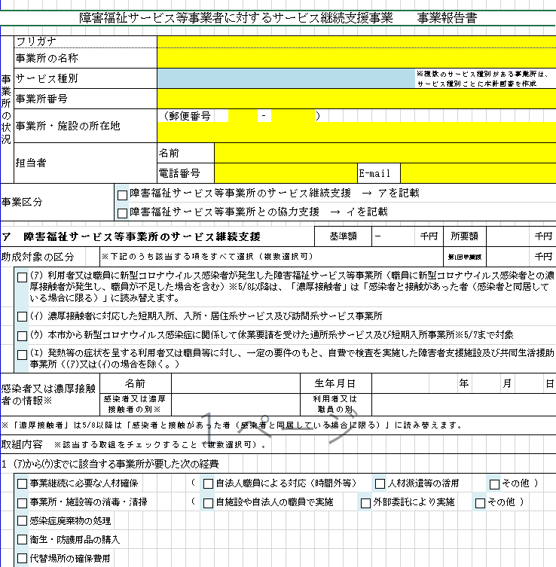
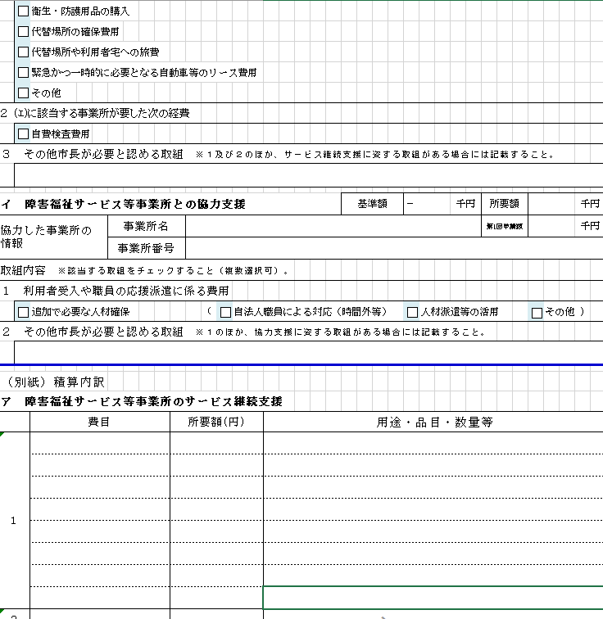
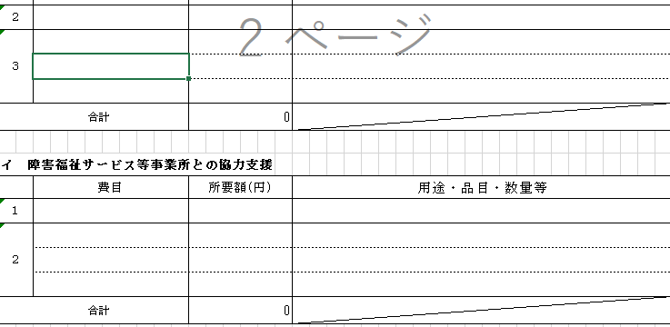

「事業所」の情報を入力してください。
※「法人」の情報ではありません。

該当する事業の区分を選択してください。
両方に該当する場合は、両方を選択してください。

所要額は取組内容及び積算内訳から、千円未満を切り捨てた金額が自動で入力されます。

前回（第1回）、本補助金を既に申請している場合、その申請金額を入力してください。今回が初めての申請の場合、「0」を入力してください。

感染者等が複数いる場合は、初発者の情報を入力してください。
また、「感染者等一覧」シートに全ての感染者等の情報を入力してください。

その他市長が必要と認める取組については、上記１及び２以外の経費で、特段の理由があり必要な経費について、事前に障がい福祉課に相談のうえ、認められたもののみを入力してください。
申請する経費の性質から、該当する取組内容を確認し、選択してください。
複数該当する場合は、それぞれ選択してください。

自費検査費用については、施設入所支援又は共同生活援助のみ選択することが可能です。
また、そのほかにも要件があるため、HPを必ず確認してください。

所要額は取組内容及び積算内訳から、千円未満を切り捨てた金額が自動で入力されます。

前回（第1回）、本補助金を既に申請している場合、その申請金額を入力してください。今回が初めての申請の場合、「0」を入力してください。

利用者の受入を行った場合、相手方の事業所の情報を入力してください。 職員を派遣した場合は、派遣先の事業所の情報を入力してください。

その他市長が必要と認める取組については、上記１以外の経費で、特段の理由があり必要な経費について、事前に障がい福祉課に相談のうえ、認められたもののみを入力してください。

選択した費目に基づき、費用の所要額や詳細について、記載例を参考に入力してください。
また、入力した所要額と、根拠となる書類（領収書等）の金額が一致するかを必ず確認してください。

１及び２の費目については、上記の取組内容で選択したものが自動で入力されます。

１の費目については、上記の取組内容で選択したものが自動で入力されます。

④「個票」記載例（入力時の注意点）
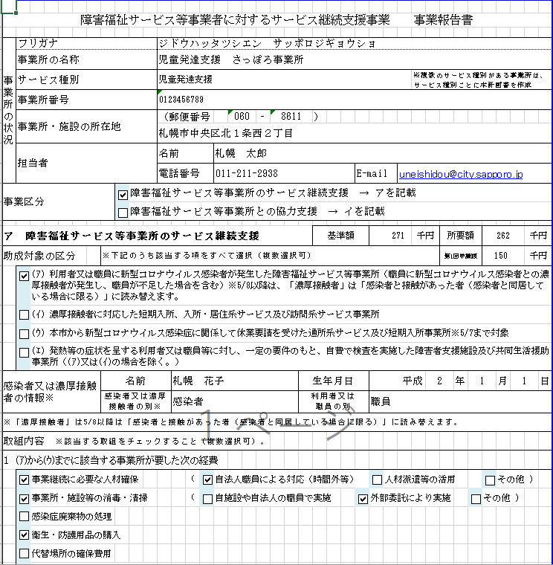
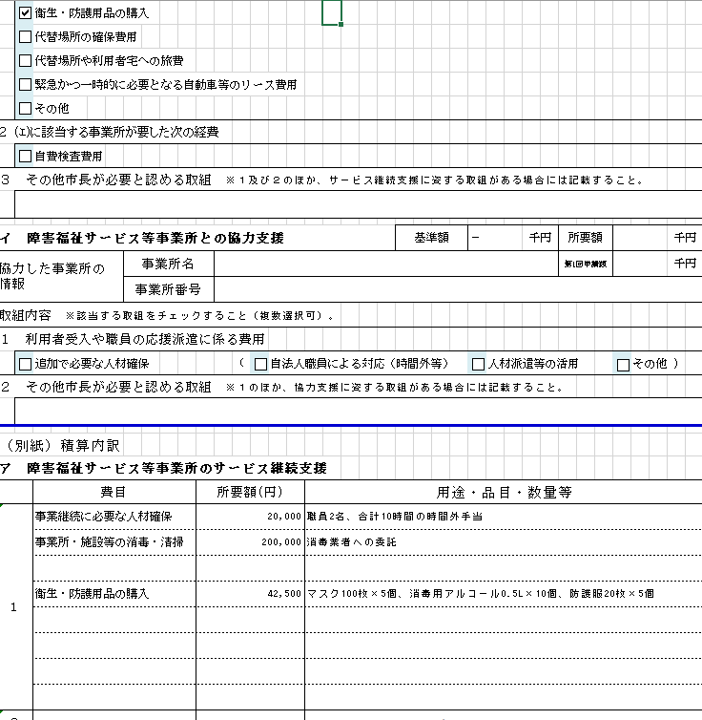
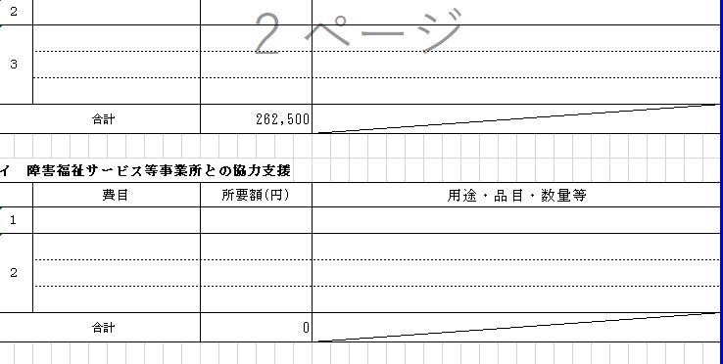

基準額と所要額のうち、いずれか低い額が補助額となります。

職員に濃厚接触者が発生し、職員が不足した場合は補助の要件を満たしますが、利用者に濃厚接触者が発生した場合は要件を満たさず、申請はできません。

感染者については、保健所や医療機関による確定診断を受けた方のみを指し、抗原検査キットで陽性反応が出たのみの方は対象外となります。但し、5/8からは対象となります。
また、濃厚接触者についても、保健所が濃厚接触者と判断した方のみを指し、事業所の判断で濃厚接触者とした方などは対象外となります。5/8以降は、濃厚接触者に代わり、「感染者と接触があった者（感染者と同居している場合に限る）」が対象となります。

「衛生・防護用品の購入」の費目で認められる経費は、衛生・防護用品、その他消耗品の購入費のみであり、抗原検査キット等の自己検査費用や、対応後も使用可能な消耗品以外の物品（空気清浄機、消毒液ディスペンサー、パーテーション、ゴミ箱）などは対象外となります。

⑤6か所以上の事業所について申請する場合
同一法人で6か所以上の事業所について申請する場合は、「個票」のシートをコピーして入力してください。
その際、シート名を「個票6」「個票7」…と変更してください。
※個票のシート名を変更しなかった場合、申請一覧に正しく反映されません。

⑥「感染者等一覧」について
※障害福祉サービス等事業所のサービス継続支援を申請する場合に記載してください。
※当該申請にかかり影響のある感染者等が複数いる場合、全て記載してください。
※当該一覧に記載する対応期間内に発生したかかり増し経費のみが対象となりますので、御注意ください。
※感染者については、保健所や医療機関による確定診断を受けた方のみを指し、抗原検査キットで陽性反応が出たのみの方は対象外となります。但し、5/8からは対象となります。
また、濃厚接触者について、保健所が濃厚接触者と判断した方のみを指し、事業所の判断で濃厚接触者とした方などは対象外となります。
5/8以降は、濃厚接触者に代わり、「感染者と接触があった者（感染者と同居している場合に限る）」が対象となります。
※職員に濃厚接触者が発生し、職員が不足した場合は補助の要件を満たしますが、利用者に濃厚接触者が発生した場合は要件を満たしません。
5/8以降は、「濃厚接触者」は「感染者と接触があった者（感染者と同居している場合に限る）」に読み替えます。

補助金交付申請兼実績報告書（様式7）
日付は3月31日で統一してください
（変更しないでください）
様式第７号
 |  |  | 令和６年（2024年） | 3 | 月 | 31 | 日

「法人」の情報を入力してください。
※「事業所」の情報ではありません。
 | 札幌市長
法人所在地
法人名
法人代表者

令和５年度「札幌市障害者総合支援事業費補助金」交付申請兼事業実績報告
（障害福祉サービス等事業者に対するサービス継続支援事業） |  |  |  | 令和５年度発生分（第２回）

このことについて、次のとおり事業を実施したため、札幌市障害者総合支援事業費補助
金交付要綱第１０条の規定により関係書類を添えて申請及び報告します。

１ 精算額 |  | 別紙のとおり
２ 施設の種類等 |  | 別紙のとおり
３ 精算額内訳 |  | 別紙のとおり
４ 事業実績報告書 |  | 別紙のとおり

（関係書類）
ア 経費を証する書類（領収書等）の写し
イ その他参考となる書類
（※ 上記アの資料では購入商品や業務委託内容等が補助対象であることが確認でき
ない場合は、詳細な仕様書等、補助対象であることが確認できる資料を添付して
ください）

申請一覧（個票ベース）
申請一覧
 |  |  |  |  |  |  | （単位:円）
個票 | 事業所番号 | 事業所名 | サービス種別 | 基準単価 (a) | 第1回申請額 (b) | 所要額 (c) | 申請額 (d) | ア 障害福祉サービス等事業所のサービス継続支援 |  |  |  | イ 障害福祉サービス等事業所との協力支援
 |  |  |  |  |  |  |  | 基準単価 | 第1回申請額 | 所要額 | 申請額 | 基準単価 | 第1回申請額 | 所要額 | 申請額
1 |  |  |  | 0 | 0 | 0 | 0 | 0 | 0 | 0 | 0 | 0 | 0 | 0 | 0
2 |  |  |  | 0 | 0 | 0 | 0 | 0 | 0 | 0 | 0 | 0 | 0 | 0 | 0
3 |  |  |  | 0 | 0 | 0 | 0 | 0 | 0 | 0 | 0 | 0 | 0 | 0 | 0
4 |  |  |  | 0 | 0 | 0 | 0 | 0 | 0 | 0 | 0 | 0 | 0 | 0 | 0
5 |  |  |  | 0 | 0 | 0 | 0 | 0 | 0 | 0 | 0 | 0 | 0 | 0 | 0
6 |  |  |  | 0 | 0 | 0 | 0 | 0 |  |  |  | 0
7 |  |  |  | 0 | 0 | 0 | 0 | 0 |  |  |  | 0
8 |  |  |  | 0 | 0 | 0 | 0 | 0 |  |  |  | 0
9 |  |  |  | 0 | 0 | 0 | 0 | 0 |  |  |  | 0
10 |  |  |  | 0 | 0 | 0 | 0 | 0 |  |  |  | 0
11 |  |  |  | 0 | 0 | 0 | 0 | 0 |  |  |  | 0
12 |  |  |  | 0 | 0 | 0 | 0 | 0 |  |  |  | 0
13 |  |  |  | 0 | 0 | 0 | 0 | 0 |  |  |  | 0
14 |  |  |  | 0 | 0 | 0 | 0 | 0 |  |  |  | 0
15 |  |  |  | 0 | 0 | 0 | 0 | 0 |  |  |  | 0
16 |  |  |  | 0 | 0 | 0 | 0 | 0 |  |  |  | 0
17 |  |  |  | 0 | 0 | 0 | 0 | 0 |  |  |  | 0
18 |  |  |  | 0 | 0 | 0 | 0 | 0 |  |  |  | 0
19 |  |  |  | 0 | 0 | 0 | 0 | 0 |  |  |  | 0
20 |  |  |  | 0 | 0 | 0 | 0 | 0 |  |  |  | 0
21 |  |  |  | 0 | 0 | 0 | 0 | 0 |  |  |  | 0
22 |  |  |  | 0 | 0 | 0 | 0 | 0 |  |  |  | 0
23 |  |  |  | 0 | 0 | 0 | 0 | 0 |  |  |  | 0
24 |  |  |  | 0 | 0 | 0 | 0 | 0 |  |  |  | 0
25 |  |  |  | 0 | 0 | 0 | 0 | 0 |  |  |  | 0
26 |  |  |  | 0 | 0 | 0 | 0 | 0 |  |  |  | 0
27 |  |  |  | 0 | 0 | 0 | 0 | 0 |  |  |  | 0
28 |  |  |  | 0 | 0 | 0 | 0 | 0 |  |  |  | 0
29 |  |  |  | 0 | 0 | 0 | 0 | 0 |  |  |  | 0
30 |  |  |  | 0 | 0 | 0 | 0 | 0 |  |  |  | 0
収入がない場合は必ず「0」を入力してください。
(A)合計 |  |  |  | 0 | 0 | 0 | 0
(B)寄付金、保険金その他、事業経費や損害を補填するための収入 （収入がない場合は0を入力）
補助所要額( (A)-(B) ) |  |  |  |  |  |  | 0

（注） 行が不足する場合には適宜行を追加して差し支えないが、列の挿入は行わないこと。

個票1
複数のサービス種別・事業所について申請する場合、サービス種別・事業所ごとに個票を作成してください。
※対応期間が複数存在する場合でも、対応期間ごとに個票を分ける必要はありません。
障害福祉サービス事業所等に対するサービス継続支援事業 事業報告書

事業所の状況 | フリガナ
 | 事業所の名称
 | サービス種別 |  |  |  |  |  |  |  |  |  |  |  |  |  |  |  |  | ※複数のサービス種別がある事業所は、サービス種別ごとに本計画書を作成
「事業所」の情報を入力してください。
※「法人」の情報ではありません。
 | 事業所番号
 | 事業所・施設の所在地 |  |  |  |  | （郵便番号 |  |  |  |  | ‐ |  |  | ）

該当する事業の区分を選択してください。
両方に該当する場合は、両方を選択してください。
 | 担当者 |  |  |  |  | 名前
 |  |  |  |  |  | 電話番号 |  |  |  |  |  |  |  |  | E-mail
事業区分 |  |  |  | FALSE | 障害福祉サービス事業所等のサービス継続支援 → アを記載
所要額は取組内容及び積算内訳から、千円未満を切り捨てた金額が自動で入力されます。
 |  |  |  | FALSE | 障害福祉サービス事業所等との協力支援 → イを記載

前回（第1回）、本補助金を既に申請している場合、その申請金額を入力してください。今回が初めての申請の場合、「0」を入力してください。
感染者等が複数いる場合は、初発者の情報を入力してください。
また、「感染者等一覧」シートに全ての感染者等の情報を入力してください。
ア 障害福祉サービス事業所等のサービス継続支援 |  |  |  |  |  |  |  |  |  |  |  |  |  | 基準額 |  | － |  | 千円 | 所要額 |  |  |  |  | 千円
助成対象の区分 |  |  | ※下記のうち該当する項をすべて選択（複数選択可） |  |  |  |  |  |  |  |  |  |  |  |  |  |  |  | 第1回申請額 |  |  |  |  | 千円
 | FALSE | (ｱ) 利用者又は職員に新型コロナウイルス感染者が発生した障害福祉サービス事業所等（職員に新型コロナウイルス感染者との濃厚接触者が発生し、職員が不足した場合を含む）※5/8以降は、「濃厚接触者」は「感染者と接触があった者（感染者と同居している場合に限る）」に読み替えます。
 | FALSE | (ｲ) 濃厚接触者に対応した短期入所、入所・居住系サービス及び訪問系サービス事業所
 | FALSE | (ｳ) 本市から新型コロナウイルス感染症に関係して休業要請を受けた通所系サービス及び短期入所事業所※5/7まで対象
感染者については、保健所や医療機関による確定診断を受けた方のみを指し、抗原検査キットで陽性反応が出たのみの方は対象外となります。但し、5/8からは対象となります。
また、濃厚接触者についても、保健所が濃厚接触者と判断した方のみを指し、事業所の判断で濃厚接触者とした方などは対象外となります。 5/8以降は、濃厚接触者に代わり、「感染者と接触があった者（感染者と同居している場合に限る）」が対象となります。
 | FALSE | (ｴ) 発熱等の症状を呈する利用者又は職員等に対し、一定の要件のもと、自費で検査を実施した障害者支援施設及び共同生活援助事業所（(ｱ)又は(ｲ)の場合を除く。）
感染者又は濃厚接触者の情報※ |  |  | 名前 |  |  |  |  |  |  |  |  |  | 生年月日 |  |  |  |  |  |  | 年 |  |  | 月 |  | 日
 |  |  | 感染者又は濃厚接触者の別※ |  |  |  |  |  |  |  |  |  | 利用者又は 職員の別
※「濃厚接触者」は5/8以降は「感染者と接触があった者（感染者と同居している場合に限る）」に読み替えます。
申請する経費の性質から、該当する取組内容を確認し、選択してください。
複数該当する場合は、それぞれ選択してください。
取組内容 ※該当する取組をチェックすること（複数選択可）。
１ (ｱ)から(ｳ)までに該当する事業所が要した次の経費
 | FALSE | 事業継続に必要な人材確保 |  |  |  |  | （ | FALSE | 自法人職員による対応（時間外等） |  |  |  |  |  |  | FALSE | 人材派遣等の活用 |  |  |  |  | FALSE | その他 )
 | FALSE | 事業所・施設等の消毒・清掃 |  |  |  |  | （ | FALSE | 自施設や自法人の職員で実施 |  |  |  |  |  | FALSE | 外部委託により実施 |  |  |  |  | FALSE | その他 )
 | FALSE | 感染症廃棄物の処理
自費検査費用については、施設入所支援又は共同生活援助のみ選択することが可能です。
また、そのほかにも要件があるため、HPを必ず確認してください。
 | FALSE | 衛生・防護用品の購入
 | FALSE | 代替場所の確保費用
 | FALSE | 代替場所や利用者宅への旅費
 | FALSE | 緊急かつ一時的に必要となる自動車等のリース費用
その他市長が必要と認める取組については、上記１及び２以外の経費で、特段の理由があり必要な経費について、事前に障がい福祉課に相談のうえ、認められたもののみを入力してください。
 | FALSE | その他
２ (ｴ)に該当する事業所が要した次の経費
 | FALSE | 自費検査費用
所要額は取組内容及び積算内訳から、千円未満を切り捨てた金額が自動で入力されます。
３ その他市長が必要と認める取組 ※１及び２のほか、サービス継続支援に資する取組がある場合には記載すること。

前回（第1回）、本補助金を既に申請している場合、その申請金額を入力してください。今回が初めての申請の場合、「0」を入力してください。
利用者の受入を行った場合、相手方の事業所の情報を入力してください。 職員を派遣した場合は、派遣先の事業所の情報を入力してください。
イ 障害福祉サービス事業所等との協力支援 |  |  |  |  |  |  |  |  |  |  |  |  |  | 基準額 |  | － |  | 千円 | 所要額 |  |  |  |  | 千円
協力した事業所の 情報 |  |  | 事業所名 |  |  |  |  |  |  |  |  |  |  |  |  |  |  |  | 第1回申請額 |  |  |  |  | 千円
 |  |  | 事業所番号
取組内容 ※該当する取組をチェックすること（複数選択可）。
１ 利用者受入や職員の応援派遣に係る費用
 | FALSE | 追加で必要な人材確保 |  |  |  |  | （ | FALSE | 自法人職員による対応（時間外等） |  |  |  |  |  |  | FALSE | 人材派遣等の活用 |  |  |  |  | FALSE | その他 )
その他市長が必要と認める取組については、上記１以外の経費で、特段の理由があり必要な経費について、事前に障がい福祉課に相談のうえ、認められたもののみを入力してください。
２ その他市長が必要と認める取組 ※１のほか、協力支援に資する取組がある場合には記載すること。

１及び２の費目については、上記の取組内容で選択したものが自動で入力されます。
（別紙）積算内訳
ア 障害福祉サービス事業所等のサービス継続支援
 |  | 費目 |  |  |  | 所要額(円) |  |  |  | 用途・品目・数量等
１
選択した費目に基づき、費用の所要額や詳細について、記載例を参考に入力してください。
また、入力した所要額と、根拠となる書類（領収書等）の金額が一致するかを必ず確認してください。

その他市長が必要と認める取組については、上記１及び２以外の経費で、特段の理由があり必要な経費について、事前に障がい福祉課に相談のうえ、認められたもののみを入力してください。
２
３

合計 |  |  |  |  |  | 0

１の費目については、上記の取組内容で選択したものが自動で入力されます。
その他市長が必要と認める取組については、上記１以外の経費で、特段の理由があり必要な経費について、事前に障がい福祉課に相談のうえ、認められたもののみを入力してください。
イ 障害福祉サービス事業所等との協力支援
 |  | 費目 |  |  |  | 所要額(円) |  |  |  | 用途・品目・数量等
１
２

合計 |  |  |  |  |  | 0

(参考)事業ごとの対象経費と費目の例

 | 事業ごとに対象となる取組や経費（【 】内は費目）を例示したものであり、積算内訳の作成に当たり参考とすること。 下記はあくまで記載例であり、対象となる取組や費用を制限するものではなく、要綱に基づき、実際に生じた費用について記入すること。

ア 障害福祉サービス事業所等におけるサービス継続支援 |  |  |  |  |  |  |  |  |  |  |  | (対象経費の例)
 | ➀事業継続に必要な人員確保のための費用 |  |  |  |  |  |  |  |  |  |  | 新たに採用した臨時職員への賃金【賃金】、職員への割増賃金の支給【給与】、職員への時間外や休日手当等の諸手当の支給【職員諸手当等】、職員への給与の上乗せ等に伴う社会保険料の増加分【共済費】、人材派遣業者や職業紹介業者への手数料、損害賠償保険への加入【役務費】、帰宅困難職員の宿泊費【旅費交通費】 ※陽性等となった職員の自宅待機中の給与、処遇改善手当などは対象外
 | ➁事業所・施設等の消毒・清掃の費用 |  |  |  |  |  |  |  |  |  |  | 消毒液等の消耗品の購入【需用費】､消毒業者への委託【委託費】
 | ➂感染症廃棄物の処理費用 |  |  |  |  |  |  |  |  |  |  | 処理業者への委託【委託費】
 | ④感染者又は濃厚接触者への対応に伴い在庫不足が見込まれるマスク、手袋等衛生・防護用品の購入費用 |  |  |  |  |  |  |  |  |  |  | 衛生・防護用品、その他消耗品の購入【需用費】 ※抗原検査キット等の自己検査費用及び対応後も使用可能な消耗品以外の物品（空気清浄機、消毒液ディスペンサー、パーテーション、ゴミ箱）などは対象外。
 | ⑤代替の場所の確保費用（使用料） |  |  |  |  |  |  |  |  |  |  | 代替場所の賃料【賃借料】
 | ⑥代替場所や利用者宅への交通費 |  |  |  |  |  |  |  |  |  |  | 職員の交通費【旅費】
 | ⑦緊急かつ一時的に必要となる車や自転車のリース費用 |  |  |  |  |  |  |  |  |  |  | 送迎車のリース【賃借料】､送迎車の燃料費【需用費】
 | ⑧感染症の自費検査費用 |  |  |  |  |  |  |  |  |  |  | 検査キットの購入【需用費】、検査業者への委託【委託費】

イ 障害福祉サービス事業所等との協力支援 |  |  |  |  |  |  |  |  |  |  |  | (対象経費の例)
 | ➀追加で必要な人員確保のための費用 |  |  |  |  |  |  |  |  |  |  | （上記ア➀に準ずる）

個票2
複数のサービス種別・事業所について申請する場合、サービス種別・事業所ごとに個票を作成してください。
※対応期間が複数存在する場合でも、対応期間ごとに個票を分ける必要はありません。
障害福祉サービス事業所等に対するサービス継続支援事業 事業報告書

事業所の状況 | フリガナ
 | 事業所の名称
 | サービス種別 |  |  |  |  |  |  |  |  |  |  |  |  |  |  |  |  | ※複数のサービス種別がある事業所は、サービス種別ごとに本計画書を作成
「事業所」の情報を入力してください。
※「法人」の情報ではありません。
 | 事業所番号
 | 事業所・施設の所在地 |  |  |  |  | （郵便番号 |  |  |  |  | ‐ |  |  | ）

該当する事業の区分を選択してください。
両方に該当する場合は、両方を選択してください。
 | 担当者 |  |  |  |  | 名前
 |  |  |  |  |  | 電話番号 |  |  |  |  |  |  |  |  | E-mail
事業区分 |  |  |  | FALSE | 障害福祉サービス事業所等のサービス継続支援 → アを記載
所要額は取組内容及び積算内訳から、千円未満を切り捨てた金額が自動で入力されます。
 |  |  |  | FALSE | 障害福祉サービス事業所等との協力支援 → イを記載

前回（第1回）、本補助金を既に申請している場合、その申請金額を入力してください。今回が初めての申請の場合、「0」を入力してください。
感染者等が複数いる場合は、初発者の情報を入力してください。
また、「感染者等一覧」シートに全ての感染者等の情報を入力してください。
ア 障害福祉サービス事業所等のサービス継続支援 |  |  |  |  |  |  |  |  |  |  |  |  |  | 基準額 |  | － |  | 千円 | 所要額 |  |  |  |  | 千円
助成対象の区分 |  |  | ※下記のうち該当する項をすべて選択（複数選択可） |  |  |  |  |  |  |  |  |  |  |  |  |  |  |  | 第1回申請額 |  |  |  |  | 千円
 | FALSE | (ｱ) 利用者又は職員に新型コロナウイルス感染者が発生した障害福祉サービス事業所等（職員に新型コロナウイルス感染者との濃厚接触者が発生し、職員が不足した場合を含む）※5/8以降は、「濃厚接触者」は「感染者と接触があった者（感染者と同居している場合に限る）」に読み替えます。
 | FALSE | (ｲ) 濃厚接触者に対応した短期入所、入所・居住系サービス及び訪問系サービス事業所
 | FALSE | (ｳ) 本市から新型コロナウイルス感染症に関係して休業要請を受けた通所系サービス及び短期入所事業所※5/7まで対象
感染者については、保健所や医療機関による確定診断を受けた方のみを指し、抗原検査キットで陽性反応が出たのみの方は対象外となります。但し、5/8からは対象となります。
また、濃厚接触者についても、保健所が濃厚接触者と判断した方のみを指し、事業所の判断で濃厚接触者とした方などは対象外となります。 5/8以降は、濃厚接触者に代わり、「感染者と接触があった者（感染者と同居している場合に限る）」が対象となります。
 | FALSE | (ｴ) 発熱等の症状を呈する利用者又は職員等に対し、一定の要件のもと、自費で検査を実施した障害者支援施設及び共同生活援助事業所（(ｱ)又は(ｲ)の場合を除く。）
感染者又は濃厚接触者の情報※ |  |  | 名前 |  |  |  |  |  |  |  |  |  | 生年月日 |  |  |  |  |  |  | 年 |  |  | 月 |  | 日
 |  |  | 感染者又は濃厚接触者の別※ |  |  |  |  |  |  |  |  |  | 利用者又は 職員の別
※「濃厚接触者」は5/8以降は「感染者と接触があった者（感染者と同居している場合に限る）」に読み替えます。
申請する経費の性質から、該当する取組内容を確認し、選択してください。
複数該当する場合は、それぞれ選択してください。
取組内容 ※該当する取組をチェックすること（複数選択可）。
１ (ｱ)から(ｳ)までに該当する事業所が要した次の経費
 | FALSE | 事業継続に必要な人材確保 |  |  |  |  | （ | FALSE | 自法人職員による対応（時間外等） |  |  |  |  |  |  | FALSE | 人材派遣等の活用 |  |  |  |  | FALSE | その他 )
 | FALSE | 事業所・施設等の消毒・清掃 |  |  |  |  | （ | FALSE | 自施設や自法人の職員で実施 |  |  |  |  |  | FALSE | 外部委託により実施 |  |  |  |  | FALSE | その他 )
 | FALSE | 感染症廃棄物の処理
自費検査費用については、施設入所支援又は共同生活援助のみ選択することが可能です。
また、そのほかにも要件があるため、HPを必ず確認してください。
 | FALSE | 衛生・防護用品の購入
 | FALSE | 代替場所の確保費用
 | FALSE | 代替場所や利用者宅への旅費
 | FALSE | 緊急かつ一時的に必要となる自動車等のリース費用
その他市長が必要と認める取組については、上記１及び２以外の経費で、特段の理由があり必要な経費について、事前に障がい福祉課に相談のうえ、認められたもののみを入力してください。
 | FALSE | その他
２ (ｴ)に該当する事業所が要した次の経費
 | FALSE | 自費検査費用
所要額は取組内容及び積算内訳から、千円未満を切り捨てた金額が自動で入力されます。
３ その他市長が必要と認める取組 ※１及び２のほか、サービス継続支援に資する取組がある場合には記載すること。

前回（第1回）、本補助金を既に申請している場合、その申請金額を入力してください。今回が初めての申請の場合、「0」を入力してください。
利用者の受入を行った場合、相手方の事業所の情報を入力してください。 職員を派遣した場合は、派遣先の事業所の情報を入力してください。
イ 障害福祉サービス事業所等との協力支援 |  |  |  |  |  |  |  |  |  |  |  |  |  | 基準額 |  | － |  | 千円 | 所要額 |  |  |  |  | 千円
協力した事業所の 情報 |  |  | 事業所名 |  |  |  |  |  |  |  |  |  |  |  |  |  |  |  | 第1回申請額 |  |  |  |  | 千円
 |  |  | 事業所番号
取組内容 ※該当する取組をチェックすること（複数選択可）。
１ 利用者受入や職員の応援派遣に係る費用
 | FALSE | 追加で必要な人材確保 |  |  |  |  | （ | FALSE | 自法人職員による対応（時間外等） |  |  |  |  |  |  | FALSE | 人材派遣等の活用 |  |  |  |  | FALSE | その他 )
その他市長が必要と認める取組については、上記１以外の経費で、特段の理由があり必要な経費について、事前に障がい福祉課に相談のうえ、認められたもののみを入力してください。
２ その他市長が必要と認める取組 ※１のほか、協力支援に資する取組がある場合には記載すること。

１及び２の費目については、上記の取組内容で選択したものが自動で入力されます。
（別紙）積算内訳
ア 障害福祉サービス事業所等のサービス継続支援
 |  | 費目 |  |  |  | 所要額(円) |  |  |  | 用途・品目・数量等
１
選択した費目に基づき、費用の所要額や詳細について、記載例を参考に入力してください。
また、入力した所要額と、根拠となる書類（領収書等）の金額が一致するかを必ず確認してください。

その他市長が必要と認める取組については、上記１及び２以外の経費で、特段の理由があり必要な経費について、事前に障がい福祉課に相談のうえ、認められたもののみを入力してください。
２
３

合計 |  |  |  |  |  | 0

１の費目については、上記の取組内容で選択したものが自動で入力されます。
その他市長が必要と認める取組については、上記１以外の経費で、特段の理由があり必要な経費について、事前に障がい福祉課に相談のうえ、認められたもののみを入力してください。
イ 障害福祉サービス事業所等との協力支援
 |  | 費目 |  |  |  | 所要額(円) |  |  |  | 用途・品目・数量等
１
２

合計 |  |  |  |  |  | 0

(参考)事業ごとの対象経費と費目の例

 | 事業ごとに対象となる取組や経費（【 】内は費目）を例示したものであり、積算内訳の作成に当たり参考とすること。 下記はあくまで記載例であり、対象となる取組や費用を制限するものではなく、要綱に基づき、実際に生じた費用について記入すること。

ア 障害福祉サービス事業所等におけるサービス継続支援 |  |  |  |  |  |  |  |  |  |  |  | (対象経費の例)
 | ➀事業継続に必要な人員確保のための費用 |  |  |  |  |  |  |  |  |  |  | 新たに採用した臨時職員への賃金【賃金】、職員への割増賃金の支給【給与】、職員への時間外や休日手当等の諸手当の支給【職員諸手当等】、職員への給与の上乗せ等に伴う社会保険料の増加分【共済費】、人材派遣業者や職業紹介業者への手数料、損害賠償保険への加入【役務費】、帰宅困難職員の宿泊費【旅費交通費】 ※陽性等となった職員の自宅待機中の給与、処遇改善手当などは対象外
 | ➁事業所・施設等の消毒・清掃の費用 |  |  |  |  |  |  |  |  |  |  | 消毒液等の消耗品の購入【需用費】､消毒業者への委託【委託費】
 | ➂感染症廃棄物の処理費用 |  |  |  |  |  |  |  |  |  |  | 処理業者への委託【委託費】
 | ④感染者又は濃厚接触者への対応に伴い在庫不足が見込まれるマスク、手袋等衛生・防護用品の購入費用 |  |  |  |  |  |  |  |  |  |  | 衛生・防護用品、その他消耗品の購入【需用費】 ※抗原検査キット等の自己検査費用及び対応後も使用可能な消耗品以外の物品（空気清浄機、消毒液ディスペンサー、パーテーション、ゴミ箱）などは対象外。
 | ⑤代替の場所の確保費用（使用料） |  |  |  |  |  |  |  |  |  |  | 代替場所の賃料【賃借料】
 | ⑥代替場所や利用者宅への交通費 |  |  |  |  |  |  |  |  |  |  | 職員の交通費【旅費】
 | ⑦緊急かつ一時的に必要となる車や自転車のリース費用 |  |  |  |  |  |  |  |  |  |  | 送迎車のリース【賃借料】､送迎車の燃料費【需用費】
 | ⑧感染症の自費検査費用 |  |  |  |  |  |  |  |  |  |  | 検査キットの購入【需用費】、検査業者への委託【委託費】

イ 障害福祉サービス事業所等との協力支援 |  |  |  |  |  |  |  |  |  |  |  | (対象経費の例)
 | ➀追加で必要な人員確保のための費用 |  |  |  |  |  |  |  |  |  |  | （上記ア➀に準ずる）

個票3
複数のサービス種別・事業所について申請する場合、サービス種別・事業所ごとに個票を作成してください。
※対応期間が複数存在する場合でも、対応期間ごとに個票を分ける必要はありません。
障害福祉サービス事業所等に対するサービス継続支援事業 事業報告書

事業所の状況 | フリガナ
 | 事業所の名称
 | サービス種別 |  |  |  |  |  |  |  |  |  |  |  |  |  |  |  |  | ※複数のサービス種別がある事業所は、サービス種別ごとに本計画書を作成
「事業所」の情報を入力してください。
※「法人」の情報ではありません。
 | 事業所番号
 | 事業所・施設の所在地 |  |  |  |  | （郵便番号 |  |  |  |  | ‐ |  |  | ）

該当する事業の区分を選択してください。
両方に該当する場合は、両方を選択してください。
 | 担当者 |  |  |  |  | 名前
 |  |  |  |  |  | 電話番号 |  |  |  |  |  |  |  |  | E-mail
事業区分 |  |  |  | FALSE | 障害福祉サービス事業所等のサービス継続支援 → アを記載
所要額は取組内容及び積算内訳から、千円未満を切り捨てた金額が自動で入力されます。
 |  |  |  | FALSE | 障害福祉サービス事業所等との協力支援 → イを記載

前回（第1回）、本補助金を既に申請している場合、その申請金額を入力してください。今回が初めての申請の場合、「0」を入力してください。
感染者等が複数いる場合は、初発者の情報を入力してください。
また、「感染者等一覧」シートに全ての感染者等の情報を入力してください。
ア 障害福祉サービス事業所等のサービス継続支援 |  |  |  |  |  |  |  |  |  |  |  |  |  | 基準額 |  | － |  | 千円 | 所要額 |  |  |  |  | 千円
助成対象の区分 |  |  | ※下記のうち該当する項をすべて選択（複数選択可） |  |  |  |  |  |  |  |  |  |  |  |  |  |  |  | 第1回申請額 |  |  |  |  | 千円
 | FALSE | (ｱ) 利用者又は職員に新型コロナウイルス感染者が発生した障害福祉サービス事業所等（職員に新型コロナウイルス感染者との濃厚接触者が発生し、職員が不足した場合を含む）※5/8以降は、「濃厚接触者」は「感染者と接触があった者（感染者と同居している場合に限る）」に読み替えます。
 | FALSE | (ｲ) 濃厚接触者に対応した短期入所、入所・居住系サービス及び訪問系サービス事業所
 | FALSE | (ｳ) 本市から新型コロナウイルス感染症に関係して休業要請を受けた通所系サービス及び短期入所事業所※5/7まで対象
感染者については、保健所や医療機関による確定診断を受けた方のみを指し、抗原検査キットで陽性反応が出たのみの方は対象外となります。但し、5/8からは対象となります。
また、濃厚接触者についても、保健所が濃厚接触者と判断した方のみを指し、事業所の判断で濃厚接触者とした方などは対象外となります。 5/8以降は、濃厚接触者に代わり、「感染者と接触があった者（感染者と同居している場合に限る）」が対象となります。
 | FALSE | (ｴ) 発熱等の症状を呈する利用者又は職員等に対し、一定の要件のもと、自費で検査を実施した障害者支援施設及び共同生活援助事業所（(ｱ)又は(ｲ)の場合を除く。）
感染者又は濃厚接触者の情報※ |  |  | 名前 |  |  |  |  |  |  |  |  |  | 生年月日 |  |  |  |  |  |  | 年 |  |  | 月 |  | 日
 |  |  | 感染者又は濃厚接触者の別※ |  |  |  |  |  |  |  |  |  | 利用者又は 職員の別
※「濃厚接触者」は5/8以降は「感染者と接触があった者（感染者と同居している場合に限る）」に読み替えます。
申請する経費の性質から、該当する取組内容を確認し、選択してください。
複数該当する場合は、それぞれ選択してください。
取組内容 ※該当する取組をチェックすること（複数選択可）。
１ (ｱ)から(ｳ)までに該当する事業所が要した次の経費
 | FALSE | 事業継続に必要な人材確保 |  |  |  |  | （ | FALSE | 自法人職員による対応（時間外等） |  |  |  |  |  |  | FALSE | 人材派遣等の活用 |  |  |  |  | FALSE | その他 )
 | FALSE | 事業所・施設等の消毒・清掃 |  |  |  |  | （ | FALSE | 自施設や自法人の職員で実施 |  |  |  |  |  | FALSE | 外部委託により実施 |  |  |  |  | FALSE | その他 )
 | FALSE | 感染症廃棄物の処理
自費検査費用については、施設入所支援又は共同生活援助のみ選択することが可能です。
また、そのほかにも要件があるため、HPを必ず確認してください。
 | FALSE | 衛生・防護用品の購入
 | FALSE | 代替場所の確保費用
 | FALSE | 代替場所や利用者宅への旅費
 | FALSE | 緊急かつ一時的に必要となる自動車等のリース費用
その他市長が必要と認める取組については、上記１及び２以外の経費で、特段の理由があり必要な経費について、事前に障がい福祉課に相談のうえ、認められたもののみを入力してください。
 | FALSE | その他
２ (ｴ)に該当する事業所が要した次の経費
 | FALSE | 自費検査費用
所要額は取組内容及び積算内訳から、千円未満を切り捨てた金額が自動で入力されます。
３ その他市長が必要と認める取組 ※１及び２のほか、サービス継続支援に資する取組がある場合には記載すること。

前回（第1回）、本補助金を既に申請している場合、その申請金額を入力してください。今回が初めての申請の場合、「0」を入力してください。
利用者の受入を行った場合、相手方の事業所の情報を入力してください。 職員を派遣した場合は、派遣先の事業所の情報を入力してください。
イ 障害福祉サービス事業所等との協力支援 |  |  |  |  |  |  |  |  |  |  |  |  |  | 基準額 |  | － |  | 千円 | 所要額 |  |  |  |  | 千円
協力した事業所の 情報 |  |  | 事業所名 |  |  |  |  |  |  |  |  |  |  |  |  |  |  |  | 第1回申請額 |  |  |  |  | 千円
 |  |  | 事業所番号
取組内容 ※該当する取組をチェックすること（複数選択可）。
１ 利用者受入や職員の応援派遣に係る費用
 | FALSE | 追加で必要な人材確保 |  |  |  |  | （ | FALSE | 自法人職員による対応（時間外等） |  |  |  |  |  |  | FALSE | 人材派遣等の活用 |  |  |  |  | FALSE | その他 )
その他市長が必要と認める取組については、上記１以外の経費で、特段の理由があり必要な経費について、事前に障がい福祉課に相談のうえ、認められたもののみを入力してください。
２ その他市長が必要と認める取組 ※１のほか、協力支援に資する取組がある場合には記載すること。

１及び２の費目については、上記の取組内容で選択したものが自動で入力されます。
（別紙）積算内訳
ア 障害福祉サービス事業所等のサービス継続支援
 |  | 費目 |  |  |  | 所要額(円) |  |  |  | 用途・品目・数量等
１
選択した費目に基づき、費用の所要額や詳細について、記載例を参考に入力してください。
また、入力した所要額と、根拠となる書類（領収書等）の金額が一致するかを必ず確認してください。

その他市長が必要と認める取組については、上記１及び２以外の経費で、特段の理由があり必要な経費について、事前に障がい福祉課に相談のうえ、認められたもののみを入力してください。
２
３

合計 |  |  |  |  |  | 0

１の費目については、上記の取組内容で選択したものが自動で入力されます。
その他市長が必要と認める取組については、上記１以外の経費で、特段の理由があり必要な経費について、事前に障がい福祉課に相談のうえ、認められたもののみを入力してください。
イ 障害福祉サービス事業所等との協力支援
 |  | 費目 |  |  |  | 所要額(円) |  |  |  | 用途・品目・数量等
１
２

合計 |  |  |  |  |  | 0

(参考)事業ごとの対象経費と費目の例

 | 事業ごとに対象となる取組や経費（【 】内は費目）を例示したものであり、積算内訳の作成に当たり参考とすること。 下記はあくまで記載例であり、対象となる取組や費用を制限するものではなく、要綱に基づき、実際に生じた費用について記入すること。

ア 障害福祉サービス事業所等におけるサービス継続支援 |  |  |  |  |  |  |  |  |  |  |  | (対象経費の例)
 | ➀事業継続に必要な人員確保のための費用 |  |  |  |  |  |  |  |  |  |  | 新たに採用した臨時職員への賃金【賃金】、職員への割増賃金の支給【給与】、職員への時間外や休日手当等の諸手当の支給【職員諸手当等】、職員への給与の上乗せ等に伴う社会保険料の増加分【共済費】、人材派遣業者や職業紹介業者への手数料、損害賠償保険への加入【役務費】、帰宅困難職員の宿泊費【旅費交通費】 ※陽性等となった職員の自宅待機中の給与、処遇改善手当などは対象外
 | ➁事業所・施設等の消毒・清掃の費用 |  |  |  |  |  |  |  |  |  |  | 消毒液等の消耗品の購入【需用費】､消毒業者への委託【委託費】
 | ➂感染症廃棄物の処理費用 |  |  |  |  |  |  |  |  |  |  | 処理業者への委託【委託費】
 | ④感染者又は濃厚接触者への対応に伴い在庫不足が見込まれるマスク、手袋等衛生・防護用品の購入費用 |  |  |  |  |  |  |  |  |  |  | 衛生・防護用品、その他消耗品の購入【需用費】 ※抗原検査キット等の自己検査費用及び対応後も使用可能な消耗品以外の物品（空気清浄機、消毒液ディスペンサー、パーテーション、ゴミ箱）などは対象外。
 | ⑤代替の場所の確保費用（使用料） |  |  |  |  |  |  |  |  |  |  | 代替場所の賃料【賃借料】
 | ⑥代替場所や利用者宅への交通費 |  |  |  |  |  |  |  |  |  |  | 職員の交通費【旅費】
 | ⑦緊急かつ一時的に必要となる車や自転車のリース費用 |  |  |  |  |  |  |  |  |  |  | 送迎車のリース【賃借料】､送迎車の燃料費【需用費】
 | ⑧感染症の自費検査費用 |  |  |  |  |  |  |  |  |  |  | 検査キットの購入【需用費】、検査業者への委託【委託費】

イ 障害福祉サービス事業所等との協力支援 |  |  |  |  |  |  |  |  |  |  |  | (対象経費の例)
 | ➀追加で必要な人員確保のための費用 |  |  |  |  |  |  |  |  |  |  | （上記ア➀に準ずる）

個票4
複数のサービス種別・事業所について申請する場合、サービス種別・事業所ごとに個票を作成してください。
※対応期間が複数存在する場合でも、対応期間ごとに個票を分ける必要はありません。
障害福祉サービス事業所等に対するサービス継続支援事業 事業報告書

事業所の状況 | フリガナ
 | 事業所の名称
 | サービス種別 |  |  |  |  |  |  |  |  |  |  |  |  |  |  |  |  | ※複数のサービス種別がある事業所は、サービス種別ごとに本計画書を作成
「事業所」の情報を入力してください。
※「法人」の情報ではありません。
 | 事業所番号
 | 事業所・施設の所在地 |  |  |  |  | （郵便番号 |  |  |  |  | ‐ |  |  | ）

該当する事業の区分を選択してください。
両方に該当する場合は、両方を選択してください。
 | 担当者 |  |  |  |  | 名前
 |  |  |  |  |  | 電話番号 |  |  |  |  |  |  |  |  | E-mail
事業区分 |  |  |  | FALSE | 障害福祉サービス事業所等のサービス継続支援 → アを記載
所要額は取組内容及び積算内訳から、千円未満を切り捨てた金額が自動で入力されます。
 |  |  |  | FALSE | 障害福祉サービス事業所等との協力支援 → イを記載

前回（第1回）、本補助金を既に申請している場合、その申請金額を入力してください。今回が初めての申請の場合、「0」を入力してください。
感染者等が複数いる場合は、初発者の情報を入力してください。
また、「感染者等一覧」シートに全ての感染者等の情報を入力してください。
ア 障害福祉サービス事業所等のサービス継続支援 |  |  |  |  |  |  |  |  |  |  |  |  |  | 基準額 |  | － |  | 千円 | 所要額 |  |  |  |  | 千円
助成対象の区分 |  |  | ※下記のうち該当する項をすべて選択（複数選択可） |  |  |  |  |  |  |  |  |  |  |  |  |  |  |  | 第1回申請額 |  |  |  |  | 千円
 | FALSE | (ｱ) 利用者又は職員に新型コロナウイルス感染者が発生した障害福祉サービス事業所等（職員に新型コロナウイルス感染者との濃厚接触者が発生し、職員が不足した場合を含む）※5/8以降は、「濃厚接触者」は「感染者と接触があった者（感染者と同居している場合に限る）」に読み替えます。
 | FALSE | (ｲ) 濃厚接触者に対応した短期入所、入所・居住系サービス及び訪問系サービス事業所
 | FALSE | (ｳ) 本市から新型コロナウイルス感染症に関係して休業要請を受けた通所系サービス及び短期入所事業所※5/7まで対象
感染者については、保健所や医療機関による確定診断を受けた方のみを指し、抗原検査キットで陽性反応が出たのみの方は対象外となります。但し、5/8からは対象となります。
また、濃厚接触者についても、保健所が濃厚接触者と判断した方のみを指し、事業所の判断で濃厚接触者とした方などは対象外となります。 5/8以降は、濃厚接触者に代わり、「感染者と接触があった者（感染者と同居している場合に限る）」が対象となります。
 | FALSE | (ｴ) 発熱等の症状を呈する利用者又は職員等に対し、一定の要件のもと、自費で検査を実施した障害者支援施設及び共同生活援助事業所（(ｱ)又は(ｲ)の場合を除く。）
感染者又は濃厚接触者の情報※ |  |  | 名前 |  |  |  |  |  |  |  |  |  | 生年月日 |  |  |  |  |  |  | 年 |  |  | 月 |  | 日
 |  |  | 感染者又は濃厚接触者の別※ |  |  |  |  |  |  |  |  |  | 利用者又は 職員の別
※「濃厚接触者」は5/8以降は「感染者と接触があった者（感染者と同居している場合に限る）」に読み替えます。
申請する経費の性質から、該当する取組内容を確認し、選択してください。
複数該当する場合は、それぞれ選択してください。
取組内容 ※該当する取組をチェックすること（複数選択可）。
１ (ｱ)から(ｳ)までに該当する事業所が要した次の経費
 | FALSE | 事業継続に必要な人材確保 |  |  |  |  | （ | FALSE | 自法人職員による対応（時間外等） |  |  |  |  |  |  | FALSE | 人材派遣等の活用 |  |  |  |  | FALSE | その他 )
 | FALSE | 事業所・施設等の消毒・清掃 |  |  |  |  | （ | FALSE | 自施設や自法人の職員で実施 |  |  |  |  |  | FALSE | 外部委託により実施 |  |  |  |  | FALSE | その他 )
 | FALSE | 感染症廃棄物の処理
自費検査費用については、施設入所支援又は共同生活援助のみ選択することが可能です。
また、そのほかにも要件があるため、HPを必ず確認してください。
 | FALSE | 衛生・防護用品の購入
 | FALSE | 代替場所の確保費用
 | FALSE | 代替場所や利用者宅への旅費
 | FALSE | 緊急かつ一時的に必要となる自動車等のリース費用
その他市長が必要と認める取組については、上記１及び２以外の経費で、特段の理由があり必要な経費について、事前に障がい福祉課に相談のうえ、認められたもののみを入力してください。
 | FALSE | その他
２ (ｴ)に該当する事業所が要した次の経費
 | FALSE | 自費検査費用
所要額は取組内容及び積算内訳から、千円未満を切り捨てた金額が自動で入力されます。
３ その他市長が必要と認める取組 ※１及び２のほか、サービス継続支援に資する取組がある場合には記載すること。

前回（第1回）、本補助金を既に申請している場合、その申請金額を入力してください。今回が初めての申請の場合、「0」を入力してください。
利用者の受入を行った場合、相手方の事業所の情報を入力してください。 職員を派遣した場合は、派遣先の事業所の情報を入力してください。
イ 障害福祉サービス事業所等との協力支援 |  |  |  |  |  |  |  |  |  |  |  |  |  | 基準額 |  | － |  | 千円 | 所要額 |  |  |  |  | 千円
協力した事業所の 情報 |  |  | 事業所名 |  |  |  |  |  |  |  |  |  |  |  |  |  |  |  | 第1回申請額 |  |  |  |  | 千円
 |  |  | 事業所番号
取組内容 ※該当する取組をチェックすること（複数選択可）。
１ 利用者受入や職員の応援派遣に係る費用
 | FALSE | 追加で必要な人材確保 |  |  |  |  | （ | FALSE | 自法人職員による対応（時間外等） |  |  |  |  |  |  | FALSE | 人材派遣等の活用 |  |  |  |  | FALSE | その他 )
その他市長が必要と認める取組については、上記１以外の経費で、特段の理由があり必要な経費について、事前に障がい福祉課に相談のうえ、認められたもののみを入力してください。
２ その他市長が必要と認める取組 ※１のほか、協力支援に資する取組がある場合には記載すること。

１及び２の費目については、上記の取組内容で選択したものが自動で入力されます。
（別紙）積算内訳
ア 障害福祉サービス事業所等のサービス継続支援
 |  | 費目 |  |  |  | 所要額(円) |  |  |  | 用途・品目・数量等
１
選択した費目に基づき、費用の所要額や詳細について、記載例を参考に入力してください。
また、入力した所要額と、根拠となる書類（領収書等）の金額が一致するかを必ず確認してください。

その他市長が必要と認める取組については、上記１及び２以外の経費で、特段の理由があり必要な経費について、事前に障がい福祉課に相談のうえ、認められたもののみを入力してください。
２
３

合計 |  |  |  |  |  | 0

１の費目については、上記の取組内容で選択したものが自動で入力されます。
その他市長が必要と認める取組については、上記１以外の経費で、特段の理由があり必要な経費について、事前に障がい福祉課に相談のうえ、認められたもののみを入力してください。
イ 障害福祉サービス事業所等との協力支援
 |  | 費目 |  |  |  | 所要額(円) |  |  |  | 用途・品目・数量等
１
２

合計 |  |  |  |  |  | 0

(参考)事業ごとの対象経費と費目の例

 | 事業ごとに対象となる取組や経費（【 】内は費目）を例示したものであり、積算内訳の作成に当たり参考とすること。 下記はあくまで記載例であり、対象となる取組や費用を制限するものではなく、要綱に基づき、実際に生じた費用について記入すること。

ア 障害福祉サービス事業所等におけるサービス継続支援 |  |  |  |  |  |  |  |  |  |  |  | (対象経費の例)
 | ➀事業継続に必要な人員確保のための費用 |  |  |  |  |  |  |  |  |  |  | 新たに採用した臨時職員への賃金【賃金】、職員への割増賃金の支給【給与】、職員への時間外や休日手当等の諸手当の支給【職員諸手当等】、職員への給与の上乗せ等に伴う社会保険料の増加分【共済費】、人材派遣業者や職業紹介業者への手数料、損害賠償保険への加入【役務費】、帰宅困難職員の宿泊費【旅費交通費】 ※陽性等となった職員の自宅待機中の給与、処遇改善手当などは対象外
 | ➁事業所・施設等の消毒・清掃の費用 |  |  |  |  |  |  |  |  |  |  | 消毒液等の消耗品の購入【需用費】､消毒業者への委託【委託費】
 | ➂感染症廃棄物の処理費用 |  |  |  |  |  |  |  |  |  |  | 処理業者への委託【委託費】
 | ④感染者又は濃厚接触者への対応に伴い在庫不足が見込まれるマスク、手袋等衛生・防護用品の購入費用 |  |  |  |  |  |  |  |  |  |  | 衛生・防護用品、その他消耗品の購入【需用費】 ※抗原検査キット等の自己検査費用及び対応後も使用可能な消耗品以外の物品（空気清浄機、消毒液ディスペンサー、パーテーション、ゴミ箱）などは対象外。
 | ⑤代替の場所の確保費用（使用料） |  |  |  |  |  |  |  |  |  |  | 代替場所の賃料【賃借料】
 | ⑥代替場所や利用者宅への交通費 |  |  |  |  |  |  |  |  |  |  | 職員の交通費【旅費】
 | ⑦緊急かつ一時的に必要となる車や自転車のリース費用 |  |  |  |  |  |  |  |  |  |  | 送迎車のリース【賃借料】､送迎車の燃料費【需用費】
 | ⑧感染症の自費検査費用 |  |  |  |  |  |  |  |  |  |  | 検査キットの購入【需用費】、検査業者への委託【委託費】

イ 障害福祉サービス事業所等との協力支援 |  |  |  |  |  |  |  |  |  |  |  | (対象経費の例)
 | ➀追加で必要な人員確保のための費用 |  |  |  |  |  |  |  |  |  |  | （上記ア➀に準ずる）

個票5
複数のサービス種別・事業所について申請する場合、サービス種別・事業所ごとに個票を作成してください。
※対応期間が複数存在する場合でも、対応期間ごとに個票を分ける必要はありません。
障害福祉サービス事業所等に対するサービス継続支援事業 事業報告書

事業所の状況 | フリガナ
 | 事業所の名称
 | サービス種別 |  |  |  |  |  |  |  |  |  |  |  |  |  |  |  |  | ※複数のサービス種別がある事業所は、サービス種別ごとに本計画書を作成
「事業所」の情報を入力してください。
※「法人」の情報ではありません。
 | 事業所番号
 | 事業所・施設の所在地 |  |  |  |  | （郵便番号 |  |  |  |  | ‐ |  |  | ）

該当する事業の区分を選択してください。
両方に該当する場合は、両方を選択してください。
 | 担当者 |  |  |  |  | 名前
 |  |  |  |  |  | 電話番号 |  |  |  |  |  |  |  |  | E-mail
事業区分 |  |  |  | FALSE | 障害福祉サービス事業所等のサービス継続支援 → アを記載
所要額は取組内容及び積算内訳から、千円未満を切り捨てた金額が自動で入力されます。
 |  |  |  | FALSE | 障害福祉サービス事業所等との協力支援 → イを記載

前回（第1回）、本補助金を既に申請している場合、その申請金額を入力してください。今回が初めての申請の場合、「0」を入力してください。
感染者等が複数いる場合は、初発者の情報を入力してください。
また、「感染者等一覧」シートに全ての感染者等の情報を入力してください。
ア 障害福祉サービス事業所等のサービス継続支援 |  |  |  |  |  |  |  |  |  |  |  |  |  | 基準額 |  | － |  | 千円 | 所要額 |  |  |  |  | 千円
助成対象の区分 |  |  | ※下記のうち該当する項をすべて選択（複数選択可） |  |  |  |  |  |  |  |  |  |  |  |  |  |  |  | 第1回申請額 |  |  |  |  | 千円
 | FALSE | (ｱ) 利用者又は職員に新型コロナウイルス感染者が発生した障害福祉サービス事業所等（職員に新型コロナウイルス感染者との濃厚接触者が発生し、職員が不足した場合を含む）※5/8以降は、「濃厚接触者」は「感染者と接触があった者（感染者と同居している場合に限る）」に読み替えます。
 | FALSE | (ｲ) 濃厚接触者に対応した短期入所、入所・居住系サービス及び訪問系サービス事業所
 | FALSE | (ｳ) 本市から新型コロナウイルス感染症に関係して休業要請を受けた通所系サービス及び短期入所事業所※5/7まで対象
感染者については、保健所や医療機関による確定診断を受けた方のみを指し、抗原検査キットで陽性反応が出たのみの方は対象外となります。但し、5/8からは対象となります。
また、濃厚接触者についても、保健所が濃厚接触者と判断した方のみを指し、事業所の判断で濃厚接触者とした方などは対象外となります。 5/8以降は、濃厚接触者に代わり、「感染者と接触があった者（感染者と同居している場合に限る）」が対象となります。
 | FALSE | (ｴ) 発熱等の症状を呈する利用者又は職員等に対し、一定の要件のもと、自費で検査を実施した障害者支援施設及び共同生活援助事業所（(ｱ)又は(ｲ)の場合を除く。）
感染者又は濃厚接触者の情報※ |  |  | 名前 |  |  |  |  |  |  |  |  |  | 生年月日 |  |  |  |  |  |  | 年 |  |  | 月 |  | 日
 |  |  | 感染者又は濃厚接触者の別※ |  |  |  |  |  |  |  |  |  | 利用者又は 職員の別
※「濃厚接触者」は5/8以降は「感染者と接触があった者（感染者と同居している場合に限る）」に読み替えます。
申請する経費の性質から、該当する取組内容を確認し、選択してください。
複数該当する場合は、それぞれ選択してください。
取組内容 ※該当する取組をチェックすること（複数選択可）。
１ (ｱ)から(ｳ)までに該当する事業所が要した次の経費
 | FALSE | 事業継続に必要な人材確保 |  |  |  |  | （ | FALSE | 自法人職員による対応（時間外等） |  |  |  |  |  |  | FALSE | 人材派遣等の活用 |  |  |  |  | FALSE | その他 )
 | FALSE | 事業所・施設等の消毒・清掃 |  |  |  |  | （ | FALSE | 自施設や自法人の職員で実施 |  |  |  |  |  | FALSE | 外部委託により実施 |  |  |  |  | FALSE | その他 )
 | FALSE | 感染症廃棄物の処理
自費検査費用については、施設入所支援又は共同生活援助のみ選択することが可能です。
また、そのほかにも要件があるため、HPを必ず確認してください。
 | FALSE | 衛生・防護用品の購入
 | FALSE | 代替場所の確保費用
 | FALSE | 代替場所や利用者宅への旅費
 | FALSE | 緊急かつ一時的に必要となる自動車等のリース費用
その他市長が必要と認める取組については、上記１及び２以外の経費で、特段の理由があり必要な経費について、事前に障がい福祉課に相談のうえ、認められたもののみを入力してください。
 | FALSE | その他
２ (ｴ)に該当する事業所が要した次の経費
 | FALSE | 自費検査費用
所要額は取組内容及び積算内訳から、千円未満を切り捨てた金額が自動で入力されます。
３ その他市長が必要と認める取組 ※１及び２のほか、サービス継続支援に資する取組がある場合には記載すること。

前回（第1回）、本補助金を既に申請している場合、その申請金額を入力してください。今回が初めての申請の場合、「0」を入力してください。
利用者の受入を行った場合、相手方の事業所の情報を入力してください。 職員を派遣した場合は、派遣先の事業所の情報を入力してください。
イ 障害福祉サービス事業所等との協力支援 |  |  |  |  |  |  |  |  |  |  |  |  |  | 基準額 |  | － |  | 千円 | 所要額 |  |  |  |  | 千円
協力した事業所の 情報 |  |  | 事業所名 |  |  |  |  |  |  |  |  |  |  |  |  |  |  |  | 第1回申請額 |  |  |  |  | 千円
 |  |  | 事業所番号
取組内容 ※該当する取組をチェックすること（複数選択可）。
１ 利用者受入や職員の応援派遣に係る費用
 | FALSE | 追加で必要な人材確保 |  |  |  |  | （ | FALSE | 自法人職員による対応（時間外等） |  |  |  |  |  |  | FALSE | 人材派遣等の活用 |  |  |  |  | FALSE | その他 )
その他市長が必要と認める取組については、上記１以外の経費で、特段の理由があり必要な経費について、事前に障がい福祉課に相談のうえ、認められたもののみを入力してください。
２ その他市長が必要と認める取組 ※１のほか、協力支援に資する取組がある場合には記載すること。

１及び２の費目については、上記の取組内容で選択したものが自動で入力されます。
（別紙）積算内訳
ア 障害福祉サービス事業所等のサービス継続支援
 |  | 費目 |  |  |  | 所要額(円) |  |  |  | 用途・品目・数量等
１
選択した費目に基づき、費用の所要額や詳細について、記載例を参考に入力してください。
また、入力した所要額と、根拠となる書類（領収書等）の金額が一致するかを必ず確認してください。

その他市長が必要と認める取組については、上記１及び２以外の経費で、特段の理由があり必要な経費について、事前に障がい福祉課に相談のうえ、認められたもののみを入力してください。
２
３

合計 |  |  |  |  |  | 0

１の費目については、上記の取組内容で選択したものが自動で入力されます。
その他市長が必要と認める取組については、上記１以外の経費で、特段の理由があり必要な経費について、事前に障がい福祉課に相談のうえ、認められたもののみを入力してください。
イ 障害福祉サービス事業所等との協力支援
 |  | 費目 |  |  |  | 所要額(円) |  |  |  | 用途・品目・数量等
１
２

合計 |  |  |  |  |  | 0

(参考)事業ごとの対象経費と費目の例

 | 事業ごとに対象となる取組や経費（【 】内は費目）を例示したものであり、積算内訳の作成に当たり参考とすること。 下記はあくまで記載例であり、対象となる取組や費用を制限するものではなく、要綱に基づき、実際に生じた費用について記入すること。

ア 障害福祉サービス事業所等におけるサービス継続支援 |  |  |  |  |  |  |  |  |  |  |  | (対象経費の例)
 | ➀事業継続に必要な人員確保のための費用 |  |  |  |  |  |  |  |  |  |  | 新たに採用した臨時職員への賃金【賃金】、職員への割増賃金の支給【給与】、職員への時間外や休日手当等の諸手当の支給【職員諸手当等】、職員への給与の上乗せ等に伴う社会保険料の増加分【共済費】、人材派遣業者や職業紹介業者への手数料、損害賠償保険への加入【役務費】、帰宅困難職員の宿泊費【旅費交通費】 ※陽性等となった職員の自宅待機中の給与、処遇改善手当などは対象外
 | ➁事業所・施設等の消毒・清掃の費用 |  |  |  |  |  |  |  |  |  |  | 消毒液等の消耗品の購入【需用費】､消毒業者への委託【委託費】
 | ➂感染症廃棄物の処理費用 |  |  |  |  |  |  |  |  |  |  | 処理業者への委託【委託費】
 | ④感染者又は濃厚接触者への対応に伴い在庫不足が見込まれるマスク、手袋等衛生・防護用品の購入費用 |  |  |  |  |  |  |  |  |  |  | 衛生・防護用品、その他消耗品の購入【需用費】 ※抗原検査キット等の自己検査費用及び対応後も使用可能な消耗品以外の物品（空気清浄機、消毒液ディスペンサー、パーテーション、ゴミ箱）などは対象外。
 | ⑤代替の場所の確保費用（使用料） |  |  |  |  |  |  |  |  |  |  | 代替場所の賃料【賃借料】
 | ⑥代替場所や利用者宅への交通費 |  |  |  |  |  |  |  |  |  |  | 職員の交通費【旅費】
 | ⑦緊急かつ一時的に必要となる車や自転車のリース費用 |  |  |  |  |  |  |  |  |  |  | 送迎車のリース【賃借料】､送迎車の燃料費【需用費】
 | ⑧感染症の自費検査費用 |  |  |  |  |  |  |  |  |  |  | 検査キットの購入【需用費】、検査業者への委託【委託費】

イ 障害福祉サービス事業所等との協力支援 |  |  |  |  |  |  |  |  |  |  |  | (対象経費の例)
 | ➀追加で必要な人員確保のための費用 |  |  |  |  |  |  |  |  |  |  | （上記ア➀に準ずる）

